关于
欢迎使用！
该插件为简化咱们的工作而设计，如果您在使用中遇到了问题或
想提出功能或交互方面的建议，请联系我。

要查阅说明，请单击“开始吧”

开始吧>
Liu_Rongguo@outlook.com
github.com/RongguoLiu/Excel-Toolbox

!_通用转换
彩蛋：Office通用格式转换

支持Office应用内文件格式的转换
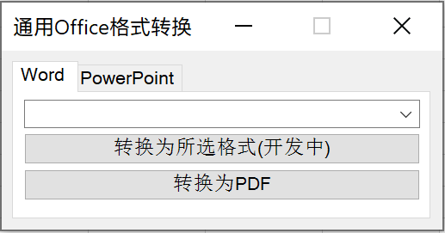

唯一要注意的问题：
Word和PowerPoint不能选错，因为调用的程序不同……

